11月份数据分析报告
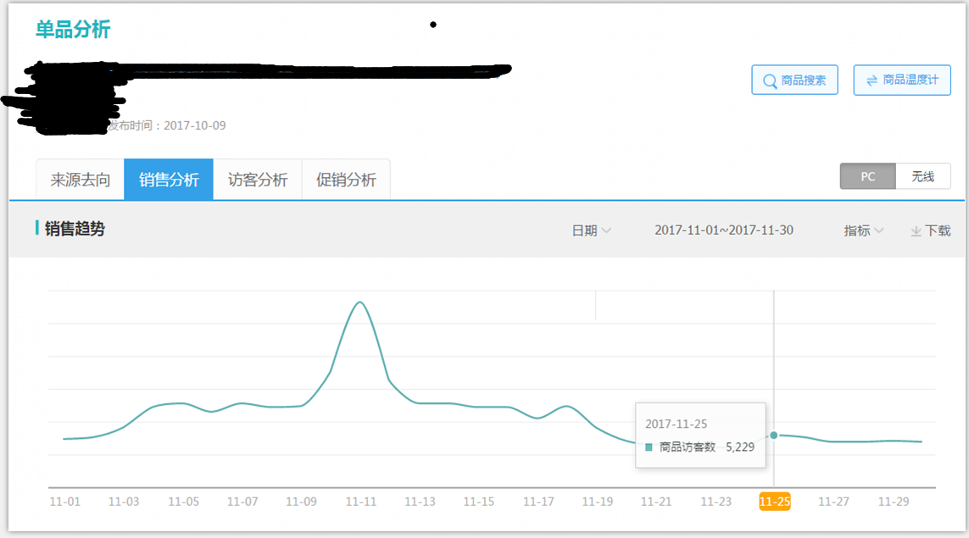

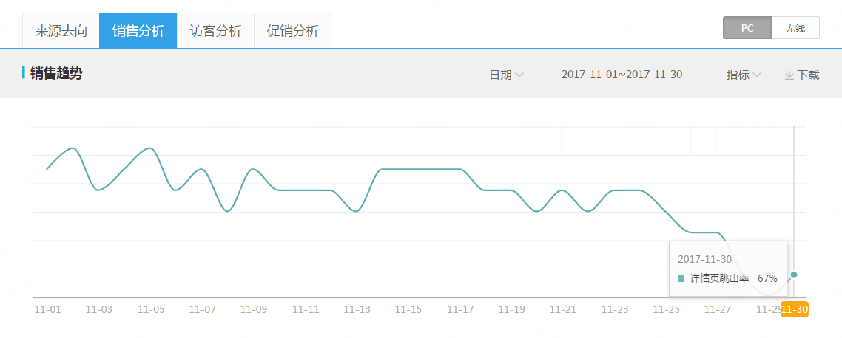

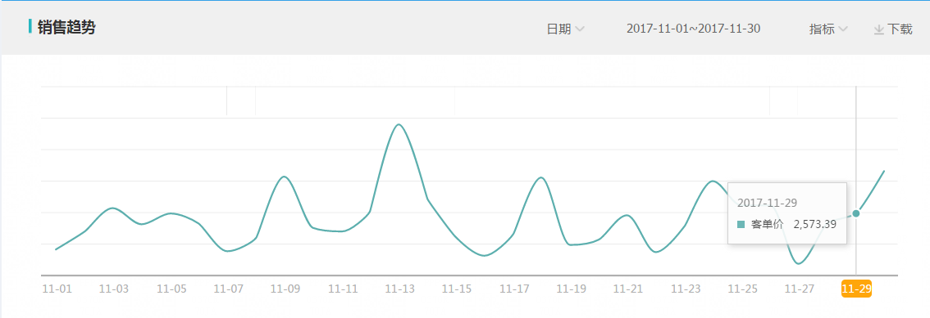

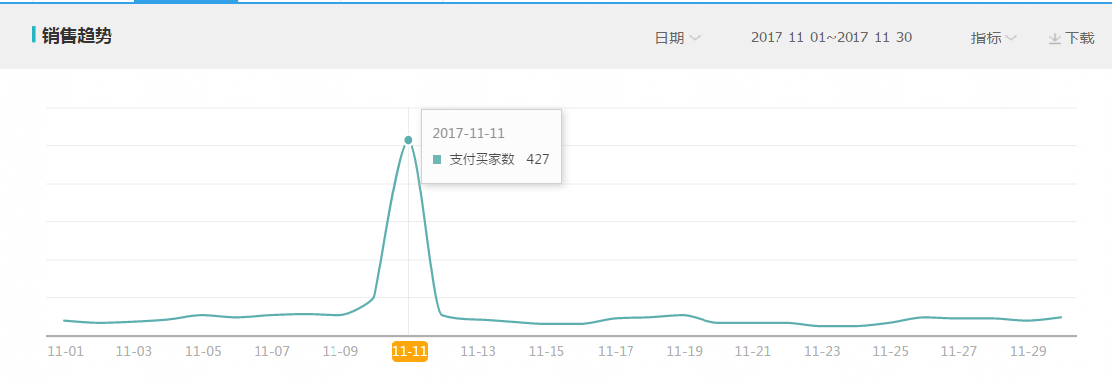

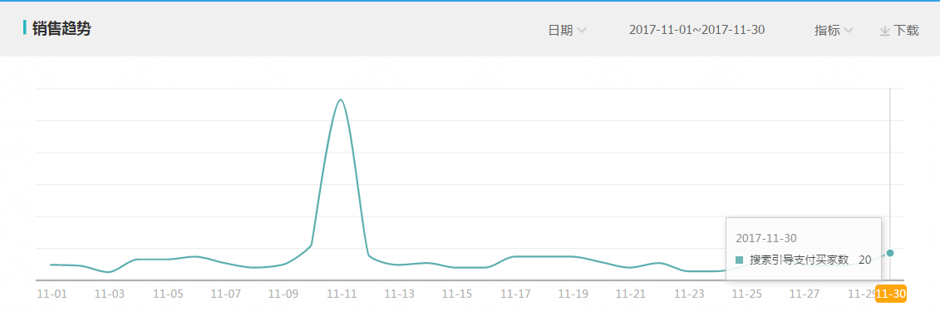

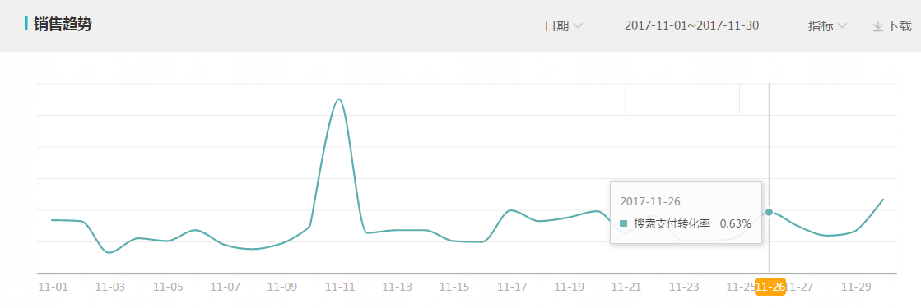

由以上数据可分析出，由于双十一原因造成很多数据波动都很大，整体来说，整个店铺的数据都相对平稳，没有太大的滑落。

 |  | 10月份 | 11月份
 | 访客数 | 110207 | 173161
 | 加购件数 | 10046 | 15985 | 10月份与11月份数据对比可以看出 11月份访客数相比10月份增长很大。11月份加购率和收藏率有小幅度提升。 11月份的买家数比10月份多增加了501个，提升蛮大，主要因为双十一原因 整体营业额增长了100多万。 至于跳失率以及停留时间变化不大，趋于稳定。 搜索引导访客数有上升，搜索支付转化率有提升。 整体分析下来，整体单品由于双十一的缘故，整体数据都上涨幅度很大。
 | 加购率 | 9.11% | 9.23%
 | 收藏人数 | 5387 | 8990
 | 收藏率 | 4.88% | 5.19%
 | 支付转化率 | 0.78% | 0.78%
 | 支付买家数 | 857 | 1358
 | 支付金额 | 2196922 | 3454733
 | 平均停留时间 | 27 | 23
 | 详情页跳出率 | 72.07% | 70.74%
 | 访客平均价值 | 19.93 | 19.95
 | 客单价 | 2563 | 2543
 | 搜索引导访客数 | 67625 | 83907
 | 搜索支付转化率 | 0.51% | 0.62%
 | 搜索引导支付买家数 | 346 | 519

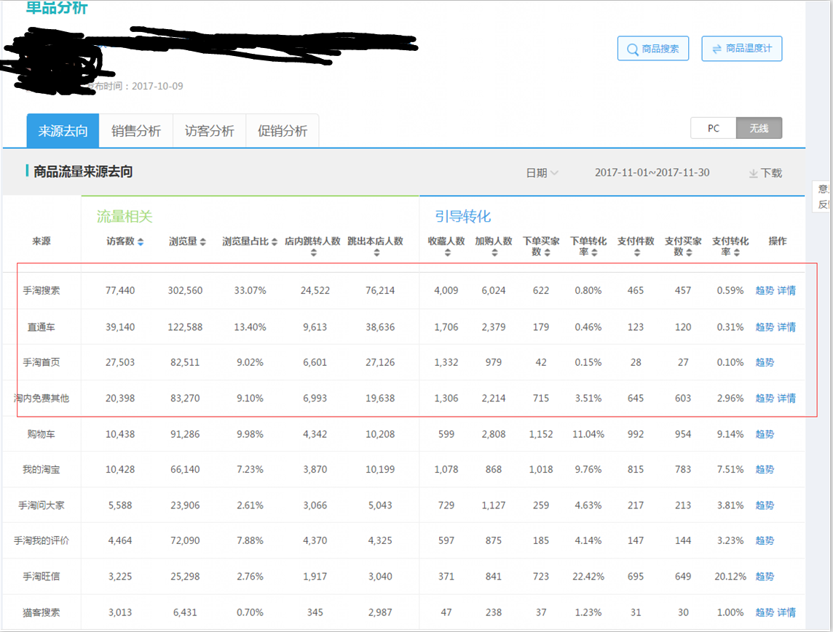

最近30天无线数据，手淘搜索流量占比33.07%，直通车流量占比13.4%。产品在市场整体反馈很好,流量结构很良性，手淘首页和淘内免费其他由于双十一的缘故也爆发了。

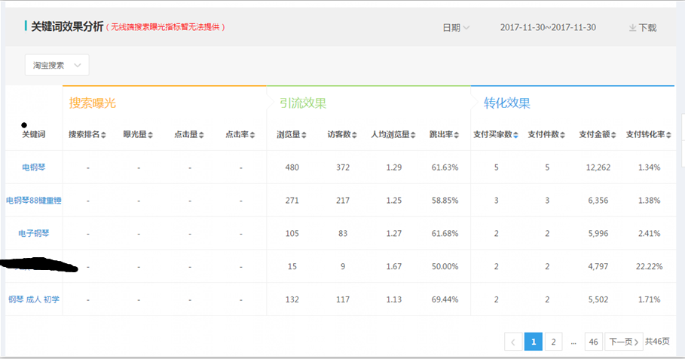

11月份无线成交关键词TOP10： 电钢琴 111 电钢琴88键重锤 专业 成人 61 钢琴 54 钢琴 成人 家用 36 电子钢琴 23 电钢琴88键重锤 15 重锤电钢琴 13 电子琴 12 电钢琴 88键 12 成交的关键词主要还是围绕着几个核心的词：电钢琴 钢琴 88键 重锤 专业 成人 家用

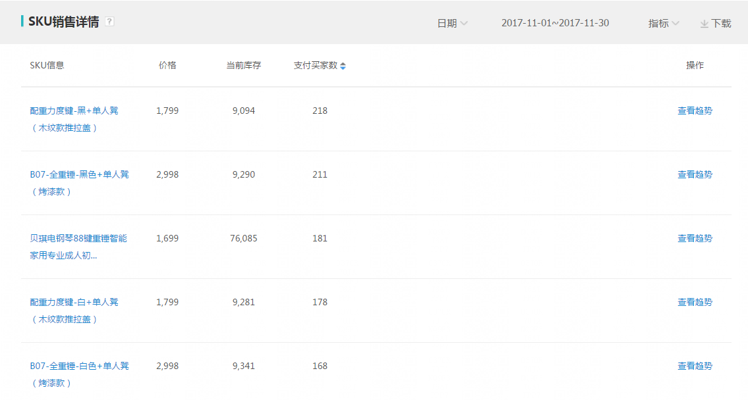

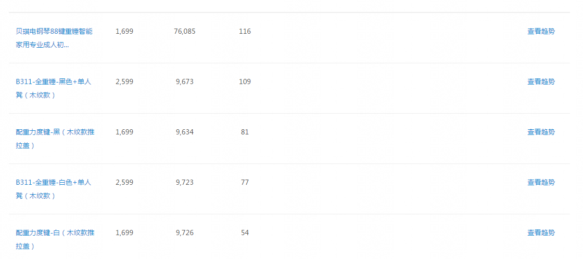

热销sku top10： 配重力度键-黑+单人凳（木纹款推拉盖） B07-全重锤-黑色+单人凳（烤漆款） L208-全重锤黑色+单人凳（纯电钢烤漆） 配重力度键-白+单人凳（木纹款推拉盖） B07-全重锤-白色+单人凳（烤漆款） L208-全重锤白色+单人凳（纯电钢烤漆） B311-全重锤-黑色+单人凳（木纹款） 配重力度键-黑（木纹款推拉盖） B311-全重锤-白色+单人凳（木纹款） 配重力度键-白（木纹款推拉盖） 总结：大部分还是木纹款和智能款的会卖的比较好。

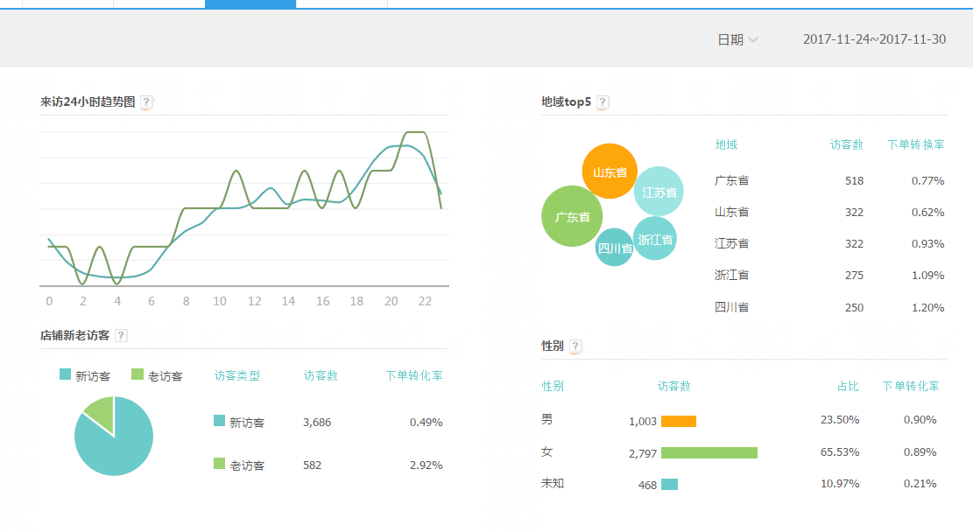



成交时间段主要还是集中在早上8点到晚上24点。购买的省份top：广东，浙江，江苏，浙江，四川。 女性购买占比65%左右，中端消费人群还是居多。想办法提高客单价，把更优质的访客给拉进来成交。

